Tabelle1
Endkosten / Nachtrag, Vertrag 003, IG EP RF-BB
BHU, 28.11.2023 |  | Vertrag (exkl. MwSt) |  |  | Endkostenprognose PV Bau, nach Einzelpos. (exkl. MwSt) Stand 05.05.2023 | Endkostenprognose PV Bau für NO4, nach Einzelpos. (exkl. MwSt) Stand 28.11.2023
Pos. |  |  |  |  |  |  |  |  | Betrachtung IG | Zahl BHU | Differenz
1 | EK, Phase 21/22 inkl. NO1-NO3 EKP PV Bau/BSA vom 17.9.2021 |  | CHF 1,413,895.75 |  | CHF 1,135,715.50 | CHF 1,030,475.00 | OK | Die hier eingesetzte Summe bildet das Vertragskostendach ab. Nach unserer Einschätzung sollte hier der effektive Honoraraufwand angesetzt werden, der in unserer Tabelle (4. Zeile) mit CHF 1'376'425.- (und in Differenz zu KD mit - 47'642.63) angegeben ist. Unter Abzug des Zuschlags (in Höhe von 10'171.88) der in vorliegender Tabelle in Pos. 17 aufgeführt wird) beträgt der Korrekturbetrag CHF -37'470.75. | CHF 1,376,425.00 | 1,413,895.75 | CHF -37,470.75
2 | ZL für im Nov. 2019 angemeldete Mehraufwände, gem. Beilage 1 | CHF - |  |  | CHF 189,717.00 | CHF - | → sind die rund 190'000.00 in den 1'030'475.00 eingerechnet?
3 | EK, Phase 21/22 | CHF 1,030,475.00 |  |  | CHF -
4 | Nachtrag 01, Digitalisierung Archiv | CHF 150,933.00 |  |  | CHF - | CHF 150,933.00 | OK
5 | Nachtrag 02 GIS-Entwässerung | CHF 69,900.00 |  |  | CHF - | CHF 69,900.00 | OK
6 | Nachtrag 03 Mehraufw. Digitalisierung Archiv | CHF 162,587.75 |  |  | CHF - | CHF 162,587.75 | OK
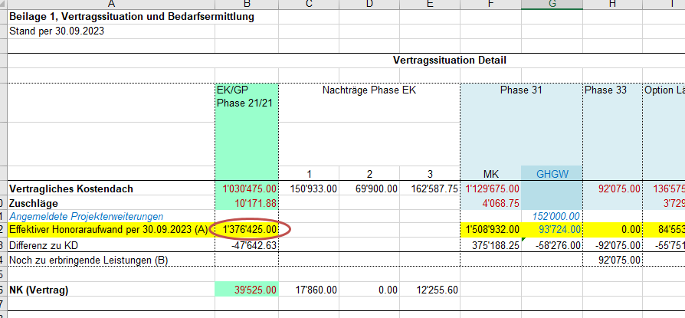
7 | MK, Phase 31 EKP PV Bau/BSA vom 17.9.2021 |  | CHF 1,129,675.00 |  | CHF 1,440,955.55 | CHF 1,508,932.00 | OK |  | CHF 1,508,932.00
8 | ZL GHGW Angabe PV Bau vom 8.11.2021: 152'200.00 |  | CHF - |  | CHF 152,200.00 | CHF 93,724.00 | OK |  | CHF 93,724.00
9 | ZL AP Bypass Kreisel Angabe PV Bau vom 17.9.2021: 44'925.00 |  | CHF - |  | CHF 44,925.00 | CHF 45,440.00 | OK |  | CHF 45,440.00
10 | ZL AP Installationsplätze Angabe PV Bau vom 17.9.2021: 35'085.00 |  | CHF - |  | CHF 35,085.00 | CHF 44,043.00 | OK |  | CHF 44,043.00
11 | ZL Stützmauern N3-350 & N3-360 und Senkungsmulde Rheinfelden → Gem. EKP vom 16.9.21 in Aufwänden für MK eingerechnet. |  |  |  | CHF - | CHF - | OK |  | CHF -
12 | Option Lärm |  | CHF 136,575.00 |  | CHF 88,000.00 | CHF 84,553.00 | OK |  | CHF 84,553.00
13 | Option AP SABA Gem. Angabe PV Bau am 1. Okt. ausreichend |  | CHF 688,725.00 |  | CHF 585,000.00 | CHF 789,621.00 | OK |  | CHF 789,621.00
14 | ZL Anpassungen AP SABA Mumpf Angaben gem. detaillierter Aufwandschätzung vom 29.4.2022 |  | CHF - |  | CHF 152,000.00 | CHF - | → in Option AP SABA enthalten |  | CHF -
15 | ZL Entflechtung Fremdwasser Angabe PV Bau am 1. Okt. (73 + ca. 30 = 103 kCHF) |  | CHF - |  | CHF 102,000.00 | CHF - | → in Option AP SABA enthalten |  | CHF -
16 | PGV, Phase 33 |  | CHF 92,075.00 |  | CHF 92,075.00 | CHF 92,075.00 | OK → Leistungen noch ausstehend |  | CHF 92,075.00
17 | Zuschläge für Nacht- und Sonntagsarbeit |  | CHF 20,682.81 |  | CHF - |  |  |  | CHF -
18 | Nebenkosten Grundvertr. |  | CHF 39,525.00 |  | CHF 39,525.00 | CHF 39,525.00 | OK → Teilleistung für Dossiererstellung für Auflage in Ph. 33 noch ausstehend |  | CHF 39,525.00
19 | Nebenkosten NO1 |  | CHF 17,860.00 |  | CHF 17,860.00 | CHF 17,860.00 | OK |  | CHF 17,860.00
20 | Nebenkosten NO3 (dig. Archiv) |  | CHF 12,255.60 |  | CHF 12,255.60 | CHF 12,255.60 | OK |  | CHF 12,255.60
21 | Honorarreserve Bauherrschaft |  | CHF 371,784.94 |  | CHF - | CHF - |  |  | CHF -
 |  |  |  |  |  |  |  |  | CHF -
 | Total Vertrag |  | CHF 3,923,054.10 |  | CHF 4,087,313.65 | CHF 4,141,924.35 |  |  | CHF 4,104,453.60
 |  |  |  |  |  |  |  |  | CHF -
 | Nachtrag |  |  |  | CHF 164,259.55 | CHF 218,870.25 |  |  | CHF 181,399.50
 |  |  |  |  |  |  |  |  | CHF -
 | Vertrag inkl. Nachtrag 04 |  | 4,141,924.35 |  |  | -37,470.75
 | Vertragsausschöpfung |  | 105.6% |  |  | 181,399.50

 |  |  |  | Total ZL | 675,927.00

